关系图
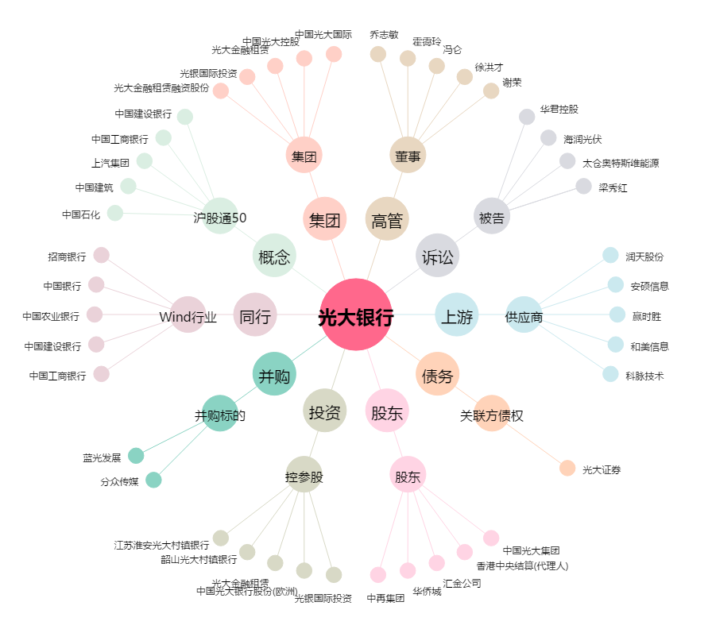
光大银行[601818.SH] - 关系概览图

